Global Equity
GLOBAL EQUITY

CHARAKTERISTIKA FONDU
STRUKTURA FONDU

6,50% hotovost | 6.50%
7,71% komunikační služby | 7.30%
9,20% finanční služby | 9.20%
7,80% průmysl | 7.80%
7,60% spotřeba - cyklická | 7.60%
13,00% zdravotnictví | 13.00%
13,20% spotřeba - necyklická | 13.20%
20,00% informační technologie | 20.00%
15,30% ostatní | 15.30%
Název fondu: | Global Equity

AKCIOVÝ FOND
Investiční manažer: | Generali Investments Partners S.p.A.
Hodnota fondu: | 168,80 mEUR
Počátek obchodování: | 2006-07-26
Investiční cíl: Cílem fondu je překonat jeho benchmark (kterým je MSCI World – Net Total Return Index). Fond investuje především do akcií společností s velkou tržní kapitalizací. Dále může investovat do hotovosti, krátkodobých dluhových instrumentů a dluhopisů. Fond může používat finanční nástroje a deriváty pro zajišťovací účely, pro efektivní správu portfolia a pro investiční účely.

POPLATKY GENERALI ČESKÁ POJIŠŤOVNA A.S.*
TOP 10
GENERALI INVESTMENTS LUXEMBOURG SA
Rozdíl mezi nákupním a prodejním kurzem podílových jednotek: | Běžné/jednorázové pojistné: 5 %/0 % Mimořádné pojistné 2% resp. 3 %** | Společnost |  |  | % v portfoliu | Sektor
Částečný odkup: | 0,25 % z odkoupené částky, minimálně však 50 Kč a maximálně 500 Kč | Apple Inc. (AAPL UW) |  |  | 3.47 | informační technologie
Poplatky za přemístění: | V každém poj. roce 2 zdarma, jinak 0,25 % akt. hodnoty přemístěných jednotek, min. 50 Kč a max. 500 Kč. | Microsoft Corp (MSFT UW) |  |  | 3.01 | informační technologie
Poplatky za správu fondu***: | 2 % p.a. | Amazon.com, Inc. (AMZN UW) |  |  | 2.53 | spotřeba - necyklická
* výtah ze sazebníku poplatků k IŽP týkající se fondů, v případě rozdílů platí sazebník poplatků |  | Alphabet Inc-CL A (GOOGL UW) |  |  | 1.95 | komunikační služby
** závisí na produktu *** náklady za správu fondu jsou započtené v NAV (t.j. v kurzu) |  | Facebook Inc - Class A (FB UW) |  |  | 1.31 | komunikační služby
KOMENTÁŘ K TRHU
KOMENTÁR TRHU
KOMENTÁŘ TRHU
KOMENTÁŘ TRHU
VÝKONNOST FONDU
 |  | Mastercard Inc - A (MA UN) |  |  | 1.21 | informační technologie
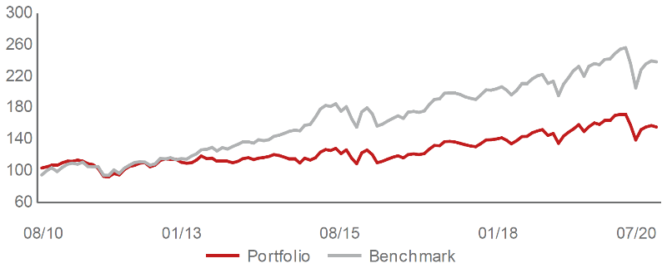 |  | Adobe Systems Inc (ADBE UW) |  |  | 1.20 | informační technologie
Výkonnost od založení
 |  | Visa Inc - Class A Shares (V UN) |  |  | 1.15 | informační technologie
 |  | JPMorgan Chase & Co. (JMP UN) |  |  | 0.92 | finanční služby
 |  | Nestle SA-REG (NESN SE) |  |  | 0.87 | spotřeba - cyklická

STATISTIKY
 |  | STD | IR | TE | Rating Morningstar(4) |  | Quartile Morn.
 |  | 26.24% | -1.49% | 2.68% | x |  | x
 |  | (1) Standard Deviation (Směrodatná odchylka): míra rizika, volatilita výkonnosti fondu. (2) Information Ratio (Informační poměr): poměr průměrně dosaženého výnosu oproti odchylce od indexu. (3) Tracking Error: směrodatná odchylka rozdílu výkonnosti fondu

VÝKONNOST (EUR)

 |  | 1 měsíc (%) | YTD (%) |  | 1 rok (%) | od počátku (%)
Global Equity (ISIN: LU0260158042) |  | 1.11 | -10.14 |  | -5.17 | 16.72
Benchmark * |  | -0.48 | -6.27 |  | 0.97 | -
Excess Return |  | 1.59 | -3.87 |  | -6.14 | NA
Červenec 2020
* MSCI World – Net Total Return Index
Hodnota investice do podílových fondů může růst, klesat nebo stagnovat podle situace na finančních trzích. Minulé výnosy nejsou zárukou výnosů v budoucnu.

